Betting Decisions
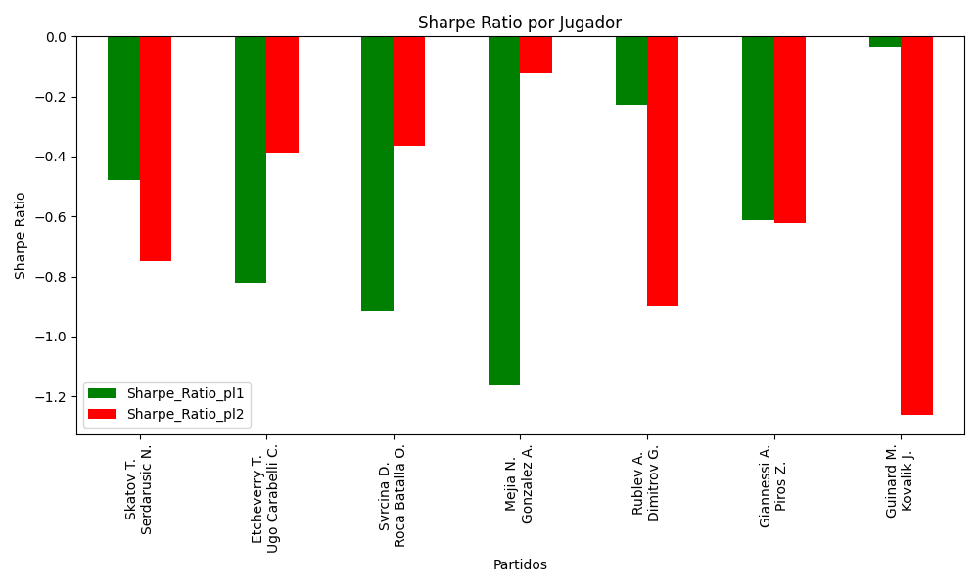
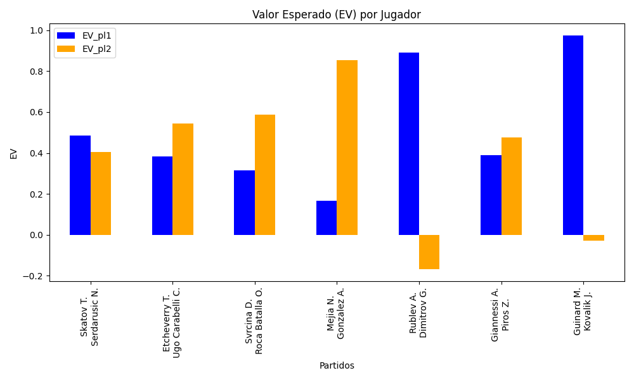
Surface | pl1 | pl1_flag | pl1_hand | pl1_bet | pl2 | pl2_flag | pl2_hand | pl2_bet | Result | DiffProffTime | DiffPts | DiffWeight | DiffHeight | Class | Prob_win_pl1 | Prob_win_pl2 | Accuracy | EV_pl1 | EV_pl2 | Std_Dev_pl1 | Std_Dev_pl2 | Sharpe_Ratio_pl1 | Sharpe_Ratio_pl2 | Best_Bet_EV | match | Best_Bet | Best_Bet_Sharpe | Money_to_Bet | Prob_Win | Payout
clay | Skatov T. | KAZ | Right-Handed | 2.2 | Serdarusic N. | HRV | Right-Handed | 1.62 | 0 | -5 | -4 | -12 | -18 | 1 | 0.46426076912 | 0.53573923088 | 0.57142857143 | 0.48563446118 | 0.40363678491 | 1.0971863578 | 0.80792813618 | -0.47791839108 | -0.75051627482 | 0.40363678491 | Skatov T. Serdarusic N. | pl2 | -0.75051627482 | 2.38 | 0.53573923088 | 1.62
clay | Etcheverry T. | ARG | Right-Handed | 1.53 | Ugo Carabelli C. | ARG | Right-Handed | 2.41 | 0 | 1 | 155 | -1 | 11 | 0 | 0.54705594751 | 0.45294405249 | 0.57142857143 | 0.38405154721 | 0.54453921898 | 0.76160464391 | 1.1996517594 | -0.82188108725 | -0.387996581 | 0.38405154721 | Etcheverry T. Ugo Carabelli C. | pl1 | -0.82188108725 | 2.38 | 0.54705594751 | 1.53
clay | Svrcina D. | CZE | Right-Handed | 1.52 | Roca Batalla O. | ESP | Right-Handed | 2.32 | 0 | -9 | 95 | -7 | 5 | 0 | 0.52167677646 | 0.47832322354 | 0.57142857143 | 0.31462547668 | 0.58803310215 | 0.75928544247 | 1.1589093596 | -0.91582754577 | -0.36410690307 | 0.31462547668 | Svrcina D. Roca Batalla O. | pl1 | -0.91582754577 | 2.38 | 0.52167677646 | 1.52
clay | Mejia N. | COL | Right-Handed | 1.45 | Gonzalez A. | COL | Right-Handed | 2.54 | 0 | -11 | -166 | -6 | -6 | 1 | 0.4762775006 | 0.5237224994 | 0.57142857143 | 0.16687987646 | 0.85397764789 | 0.72418354266 | 1.268569792 | -1.1642354098 | -0.12299075155 | 0.85397764789 | Mejia N. Gonzalez A. | pl2 | -0.12299075155 | 2.38 | 0.5237224994 | 2.54
hard | Rublev A. | RUS | Right-Handed | 1.34 | Dimitrov G. | BGR | Right-Handed | 3.32 | 0 | -6 | 3209 | -11 | -3 | 0 | 0.80743518531 | 0.19256481469 | 0.57142857143 | 0.88939833361 | -0.16812000052 | 0.52838088954 | 1.309122801 | -0.2282475933 | -0.8999308542 | 0.88939833361 | Rublev A. Dimitrov G. | pl1 | -0.2282475933 | 2.38 | 0.80743518531 | 1.34
clay | Giannessi A. | ITA | Left-Handed | 2.04 | Piros Z. | HUN | Right-Handed | 1.72 | 0 | 9 | 327 | 14 | 5 | 1 | 0.45707808272 | 0.54292191728 | 0.57142857143 | 0.38951737147 | 0.476747615 | 1.0162347769 | 0.85682540016 | -0.61057015821 | -0.62235828315 | 0.476747615 | Giannessi A. Piros Z. | pl2 | -0.62235828315 | 2.38 | 0.54292191728 | 1.72
clay | Guinard M. | FRA | Right-Handed | 2.07 | Kovalik J. | SVK | Right-Handed | 1.72 | 0 | -6 | 56 | -1 | 13 | 0 | 0.64330646158 | 0.35669353842 | 0.57142857143 | 0.97495083704 | -0.029793575488 | 0.99157809299 | 0.82391996133 | -0.035346850851 | -1.2620079914 | 0.97495083704 | Guinard M. Kovalik J. | pl1 | -0.035346850851 | 2.38 | 0.64330646158 | 2.07

Monte Carlo Summary
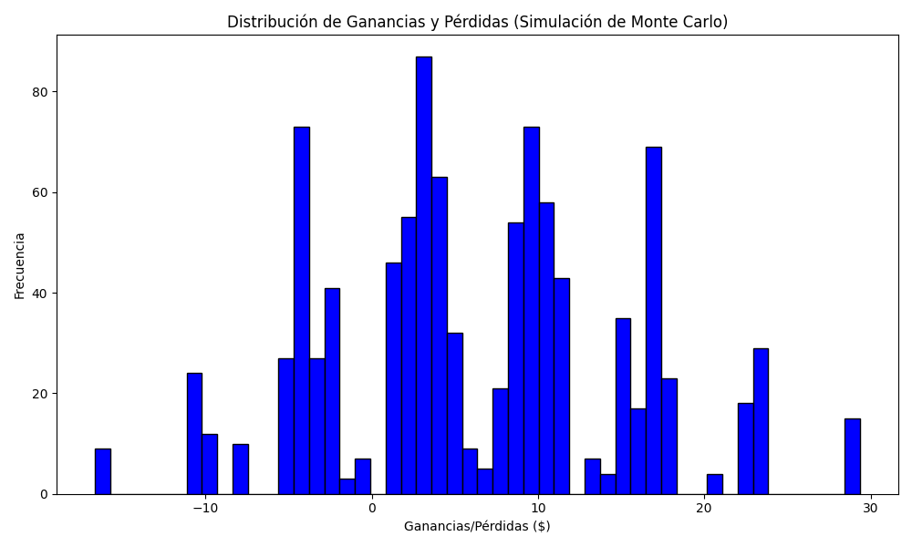
Promedio de Ganancia/Pérdida | Mediana de Ganancia/Pérdida | Ganancia/Pérdida Máxima | Ganancia/Pérdida Mínima | Probabilidad de Ganancia (>0)
6.2815816 | 5.0932 | 29.3692 | -16.66 | 0.144

